Proses PMS
PROSES PENYEDIAAN KPI DAN PENILAIAN PRESTASI PNSB DAN ANAK SYARIKAT

 | Proses
1 | Penyediaan KPI Syarikat
2 | Kelulusan KPI Syarikat oleh ALP
3 | Penyediaan KPI Ketua Bahagian/ Jabatan / Kakitangan
4 | Kelulusan KPI Ketua Bahagian / Jabatan / Kakitangan oleh Ketua Pegawai Eksekutif / Ketua Bahagian / Jabatan
5 | KPI lengkap dikemukakan kepada HR
6 | Perlaksanaan KPI (Januari - Disember)
7 | KPI yang lengkap dikemukakan kepada HR untuk sesi penilaian prestasi
8 | Sesi penilaian prestasi dilaksanakan berdasarkan garis panduan dan ketetapan ALP
 | - Kategori Ketua Pegawai Eksekutif
 | : Pemarkahan KPI : 100%
 | - Kategori Eksekutif -> Pengurusan Kanan
 | : Pemarkahan KPI : 80% , Penilaian Keperibadian : 20%
 | - Kategori Sokongan / Teknikal
 | : Pemarkahan Penilaian Keperibadian : 100%
9 | Sesi moderasi
 | - Sesi moderasi bagi penilaian prestasi oleh Ketua Bahagian / Jabatan dan Ketua Pegawai Eksekutif
10 | Kategori pemarkahan
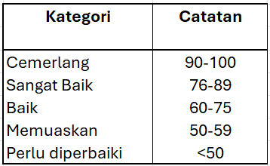

11 | Penilaian prestasi akhir berdasarkan sesi moderasi dan jaduala pemarkahan.

